Sheet
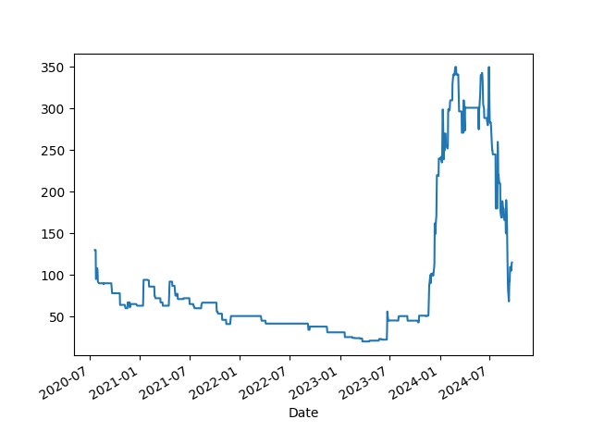
Energia | 200
Guitarra | 1550
Livros | 50
Aluguel | 800
Remédios | 100
Petshop | 80
Alimentação | 600
Jogos | 100
 | 3480
Teste

